Peru
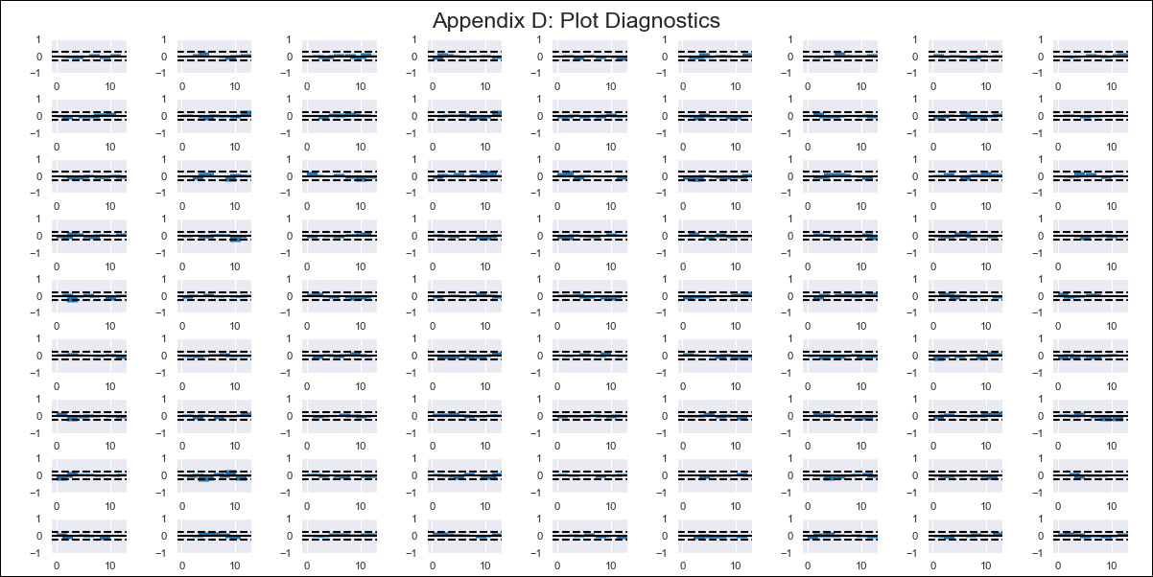
Peru - Inflation - Next 12 months forecast as of: 2023-12-01

Model | VAR - 6 | Exogenous Variables | Inflación USA, Índice del tipo de cambio real Bilateral var annual, Tasa de Desempleo, Reservas Internacionales, Remuneración Mínima Vital - real, Ingreso promedio del sector formal privado - real, Gastos Corrientes, Expectativa de Inflación a 12 meses
Training Data | 2016-01-01 to 2023-01-01
Test Data | 2023-01-01 to 2023-12-01

Date | Inflation Change YoY % | Lower Bound - 95% Confidence Interval | Upper Bound - 95% Confidence Interval
2024-01-01 | 2.29 | 1.78 | 2.79
2024-02-01 | 1.77 | 1.37 | 4.08
2024-03-01 | 0.98 | 0.13 | 4.76
2024-04-01 | 0.55 | -0.51 | 6.13
2024-05-01 | -0.23 | -1.97 | 6.88
2024-06-01 | -0.93 | -3.05 | 8.12
2024-07-01 | -2.57 | -5.19 | 8.39
2024-08-01 | -3.05 | -5.31 | 10.83
2024-09-01 | -3.82 | -6.96 | 11.9
2024-10-01 | -4.1 | -7.86 | 13.77
2024-11-01 | -4.71 | -9.64 | 14.9
2024-12-01 | -6.05 | -11.87 | 15.65

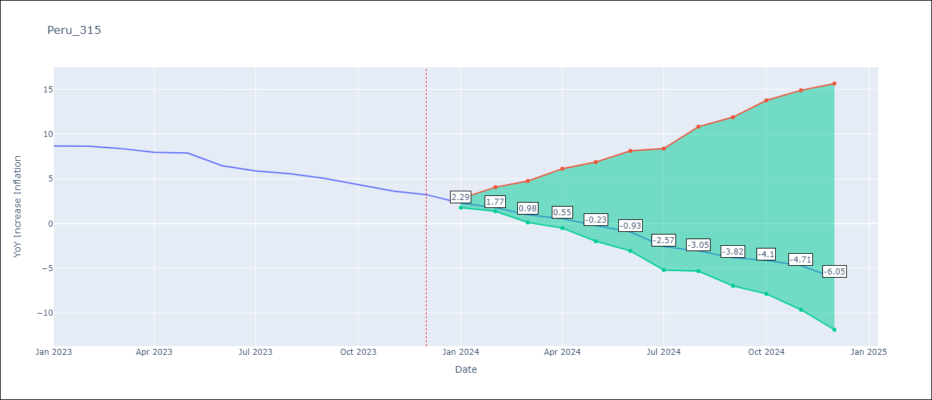

Test Metrics
RMSE | 0.76
Naive RMSE | 0.59
MAPE | 12.24%

Test Predictions
Date | Predicted | Actual
2023-01-01 | 7.92 | 8.66
2023-02-01 | 7.82 | 8.65
2023-03-01 | 7.44 | 8.4
2023-04-01 | 7.42 | 7.97
2023-05-01 | 7.05 | 7.89
2023-06-01 | 6.76 | 6.46
2023-07-01 | 5.53 | 5.88
2023-08-01 | 5.46 | 5.58
2023-09-01 | 5.1 | 5.04
2023-10-01 | 5.23 | 4.34
2023-11-01 | 5.04 | 3.64
2023-12-01 | 4.1 | 3.24

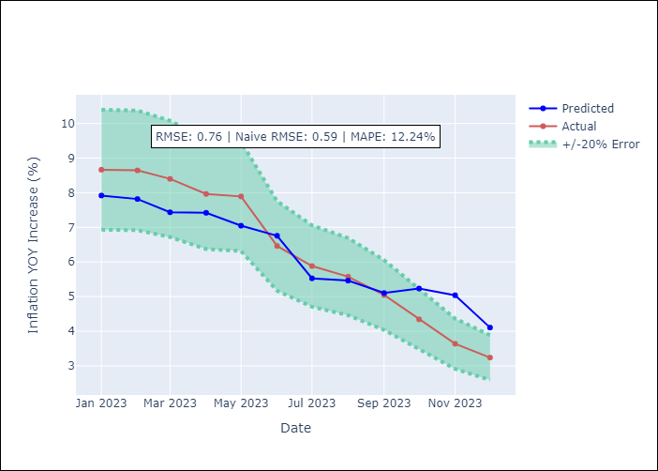

Appendix A: Model Summary
Model | VAR - 6
Sample | 2016-01-01 to 2023-12-01
No. of Observations | 96
Terms | P-value (Statistical significance)
L1.YoY Increase Inflation | 1.6864896966E-05
L1.Índice del tipo de cambio real Bilateral var annual | 0.00014602454442
L1. Expectativa de Inflación a 12 meses | 0.017591908822
L2.YoY Increase Inflation | 0.0095721487262
L2.Reservas Internacionales | 0.048680235346
L2. Expectativa de Inflación a 12 meses | 0.047782989725
L3. Expectativa de Inflación a 12 meses | 0.013709653367
L4.Índice del tipo de cambio real Bilateral var annual | 0.013639107036
L4.Tasa de Desempleo | 0.049672880429
L5.Reservas Internacionales | 0.046740964822
L5.Remuneración Mínima Vital - real | 0.00027862421826
L6.YoY Increase Inflation | 0.041526961759
L6.Remuneración Mínima Vital - real | 0.0085231493497

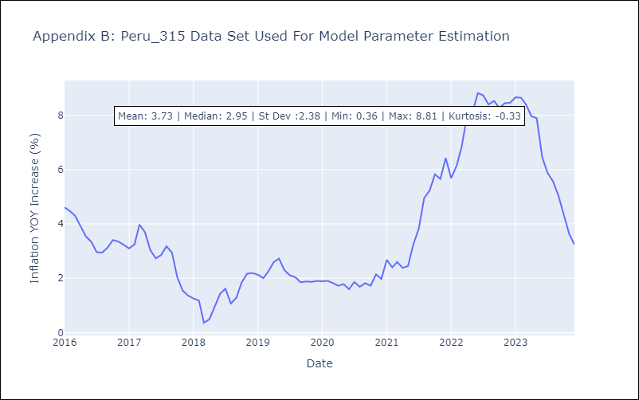

Appendix C: Residuals Analysis
Mean | -0.0
Errors AutoCorrelated? | 2.0531684682974585 | No Autocorrelation
Normal? | No

